내역서(표준단가)
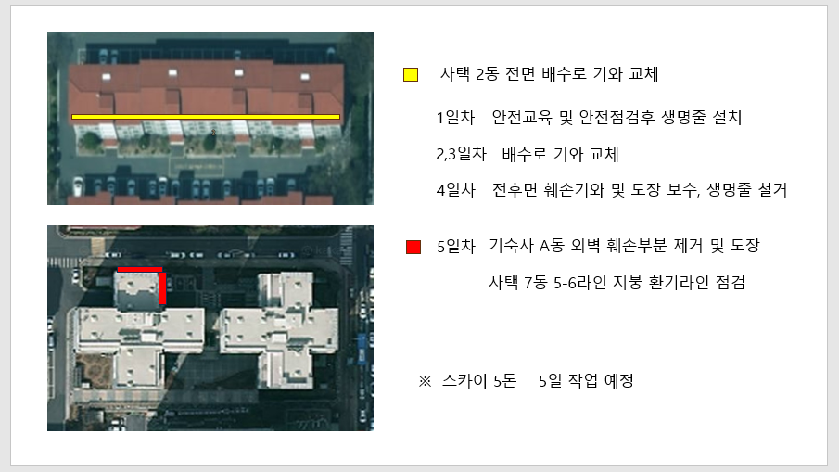
 |  |  |  |  |  | ▼낙찰율 |  | ▼낙찰율 |  | ▼낙찰율 |  | ▼낙찰율
 |  |  |  |  |  | 83.5% |  | 83.5% |  | 83.5% |  | 83.5%
 | 주요내역 |  | 단위 | 수량 | 재료비 |  | 노무비 |  | 기계경비 |  | 기타경비(부자재비) |  | 합계 | 노무비 할증 | 할증기준
합계 | 품목 | 규격 |  |  | 품셈/표단 | 금액 | 단가 | 금액 | 단가 | 금액 | 단가 | 금액
E00000801011510201 | 건출물 현장정리 | 철근콘크리트조·철골·철근콘크리트조 | (연면적 ㎡ 당) | 20.0 |  | - | 21,520 | 359,384 |  | - |  | - | 359,384
M010551316300101 | 석재용에폭시본드 | 석재용, 앙카용 타일 접착제(주제 10㎏+ 경화제 10㎏) | Set | 1.0 | 55,000 | 45,925 |  |  |  |  |  |  | 45,925
M020412613720101 | 슬레이트기와용 페인트 | KSM-6020, (4종), 주홍색 | 18ℓ | 0.5 | 91,800 | 38,327 |  |  |  |  |  |  | 38,327
M010550114050101 | REMIFLOW | REMIFLOW FS100, 일반 바닥미장용 | 40㎏/포 | 1.0 | 6,500 | 5,428 |  |  |  |  |  |  | 5,428
M020251411630101 | 다우실 988 | 1액형 실리콘, 비오염성 실리콘, 석재 조인트용 | 270㎖ | 15.0 | 6,000 | 75,150 |  |  |  |  |  |  | 75,150
M020412114290101 | 숲으로에이스 외부용 | KSM6010-1종-2급, 백색, 콘크리트 시멘트몰탈내 외부 18ℓ | 통 | 0.5 | 88,500 | 36,949 |  |  |  |  |  |  | 36,949
M020413111390101 | 발수재 | 믹싱리퀴드100, 수성도료용 하도 | 18ℓ | 0.5 | 89,200 | 37,241 |  |  |  |  |  |  | 37,241
M020412311620102 | 숲으로 퍼티 | 외부용 | 5㎏ | 1.0 | 6,630 | 5,536 |  |  |  |  |  |  | 5,536
L003 | 시중노임단가 | 특별인부, 3인*5일 작업=15인, 고소할증 적용 | 인 | 15.0 |  | - | 219,321 | 4,276,760 |  |  |  |  | 4,276,760 | 고소 30% 할증
L002 | 시중노임단가 | 보통인부, 1인*5일=5인 | 인 | 5.0 |  | - | 167,081 | 835,405 |  |  |  |  | 835,405
M020806810430101 | 산업폐기물처리비=기와 폐기물 적용 | STEEL CONCORE PANEL 기준, (소운반비별도), 적용 | TON | 2.0 | 150,000 | 250,500 |  |  |  |  |  |  | 250,500
 | 스카이, 5일 작업 | 5톤 2023년 전문업체 견적서 첨부 | 일 | 5.0 |  |  |  |  | 700,000 | 3,500,000 |  |  | 3,500,000
 |  |  |  |  |  | - |  |  |  |  |  |  | -
 |  |  |  |  |  | 495,055 |  | 5,471,549 |  | 3,500,000 |  | - | 9,466,603

시중가 근거서류
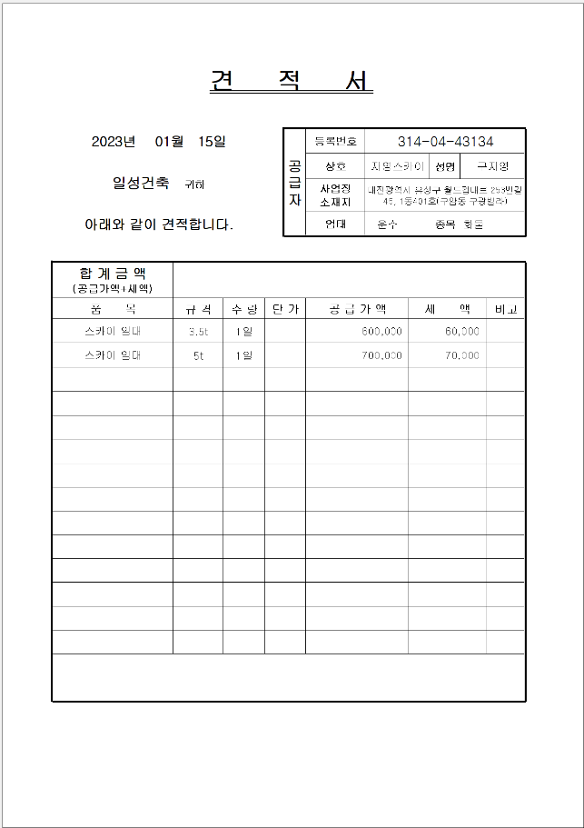
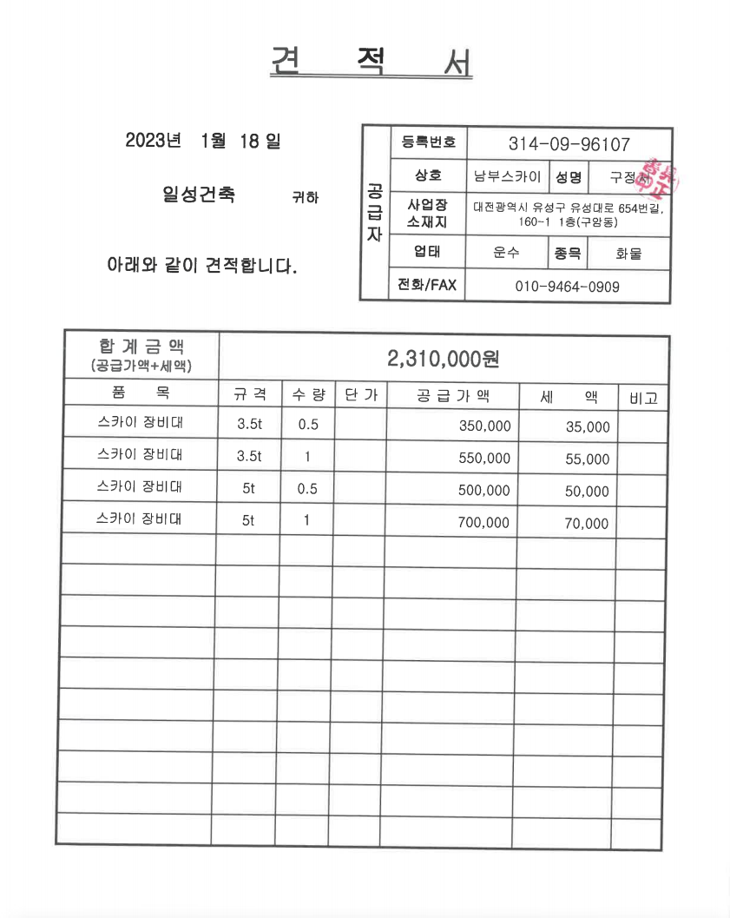
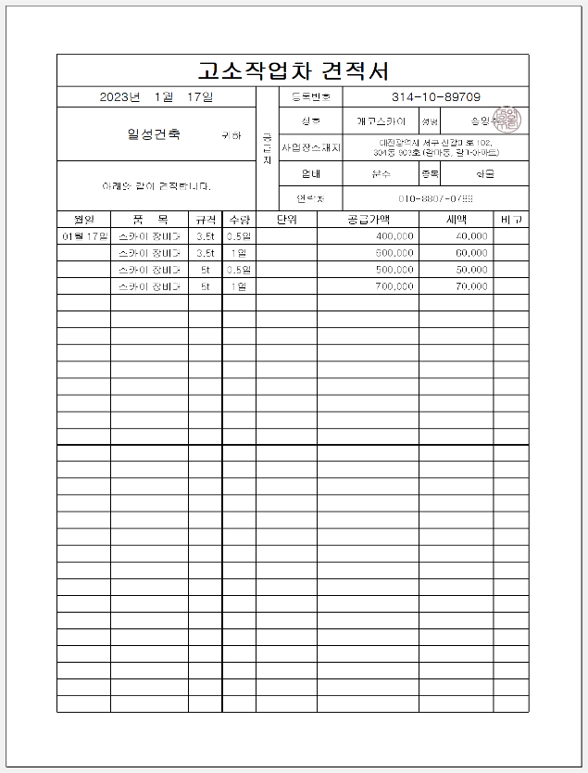
<첨부_고소할증 근거>
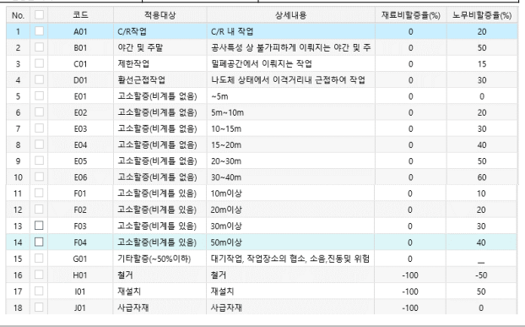

■ 사다리차 전문업체 견적서(999999)
코드 | 품목 | 규격 | 단가 | 적용기준
999999 | 스카이 임대 | 5ton | 700,000 | 시중가

<첨부_장비임대, 전문업체 견적서>

